Sheet1
P1 | X | - | - | X | X | X |
P2 |  | X | X |
P3 | - | - | - | - | - | - | X | X | X | X | X |
P4 | - | - | - | - | - | - | - | - | - | - | - | X | X | X | X | X | X | X | X | X |
 | 0 | 1 | 2 | 3 | 4 | 5 | 6 | 7 | 8 | 9 | 10 | 11 | 12 | 13 | 14 | 15 | 16 | 17 | 18 | 19

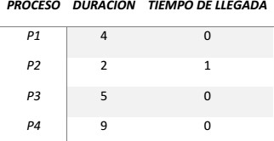
 |  |  |  | Shortest Job First (SJF) con desalojo

P1 | X | X | - | - | - | - | X | X | X |
P2 |  | - | - | - | - | - | - | - | - | X | X | X | X | X |
P3 |  |  | X | X |
P4 |  |  |  | - | X | X |
 | 0 | 1 | 2 | 3 | 4 | 5 | 6 | 7 | 8 | 9 | 10 | 11 | 12 | 13

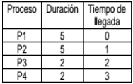
 |  |  | Shortest Job First (SJF) con desalojo

 |  |  |  |  |  |  |  | P1 = 85ms
 |  |  |  |  |  |  |  | P2 = 45ms
 |  |  |  |  |  |  |  | P3 = 118ms

X

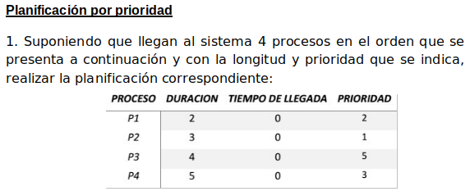

 |  |  |  |  |  |  | Asumo que el menor entero es el de más prioridad

P1 | - | - | - | X | X |
P2 | X | X | X |
P3 | - | - | - | - | - | - | - | - | - | - | X | X | X | X |
P4 | - | - | - | - | - | X | X | X | X | X |
 | 0 | 1 | 2 | 3 | 4 | 5 | 6 | 7 | 8 | 9 | 10 | 11 | 12 | 13

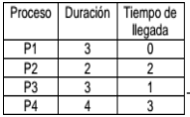
 |  |  |  | P1 | X | X | - | - | X |
 |  |  |  | P2 |  |  | - | - | - | X | X |
 |  |  |  | P3 |  | - | X | X | - | - | - | - | - | X |
 |  |  |  | P4 |  |  |  | - | - | - | - | X | X | - | X | X |
 |  |  |  |  | 0 | 1 | 2 | 3 | 4 | 5 | 6 | 7 | 8 | 9 | 10 | 11

 |  |  |  | T0 = P1
 |  |  |  | T1 = P1, P3
 |  |  |  | T2 = P3, P1, P2 |  | (asumo que primero se desaloja P1 y luego llega P2)
 |  |  |  | T3 = P3, P1, P2, P4
 |  |  |  | T4 = P1, P2, P4, P3
 |  |  |  | T5 = P2, P4, P3
 |  |  |  | T6 = P2, P4, P3
 |  |  |  | T7 = P4, P3
 |  |  |  | T8 = P4, P3
 |  |  |  | T9 = P3, P4
 |  |  |  | T10 = P4
 |  |  |  | T11 = P4

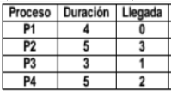

P1 | X | X | X | - | - | - | - | - | - | X |
P2 |  |  |  | - | - | - | - | - | - | - | X | X | X | - | - | X | X |
P3 |  | - | - | X | X | X |
P4 |  |  | - | - | - | - | X | X | X | - | - | - | - | X | X |
 | 0 | 1 | 2 | 3 | 4 | 5 | 6 | 7 | 8 | 9 | 10 | 11 | 12 | 13 | 14 | 15 | 16

T0 = P1
T1 = P1, P3
T2 = P1, P3, P4
T3 = P3, P4, P1, P2 |  |  | (asumo que primero se desaloja P1 y luego llega P2)
T4 = P3, P4, P1, P2
T5 = P3, P4, P1, P2 |  |  | Tiempo de espera promedio = [ TiempoEspera(P1) + TiempoEspera(P2) + TiempoEspera(P3) + TiempoEspera(P4) ] / 4 = (6 + 9 + 2 + 8) / 4 = 25 / 4 = 6.25
T6 = P4, P1, P2
T7 = P4, P1, P2 |  |  | El tiempo de espera promedio es de 6.25 unidades de tiempo.
T8 = P4, P1, P2
T9 = P1, P2, P4 |  |  | Asumo que el Context Switch dura 0,1 unidades de tiempo
T10 = P2, P4
T11 = P2, P4 |  |  | Tiempo de retorno de P1: 4 + 6 + 0,3 = 10,3
T12 = P2, P4 |  |  | Tiempo de retorno de P2: 5 + 9 + 0,5 = 14,5
T13 = P4, P2 |  |  | Tiempo de retorno de P3: TAREA
T14 = P4, P2 |  |  | Tiempo de retorno de P4: TAREA
T15 = P2
T16 = P2

